doip_case_diagnostic
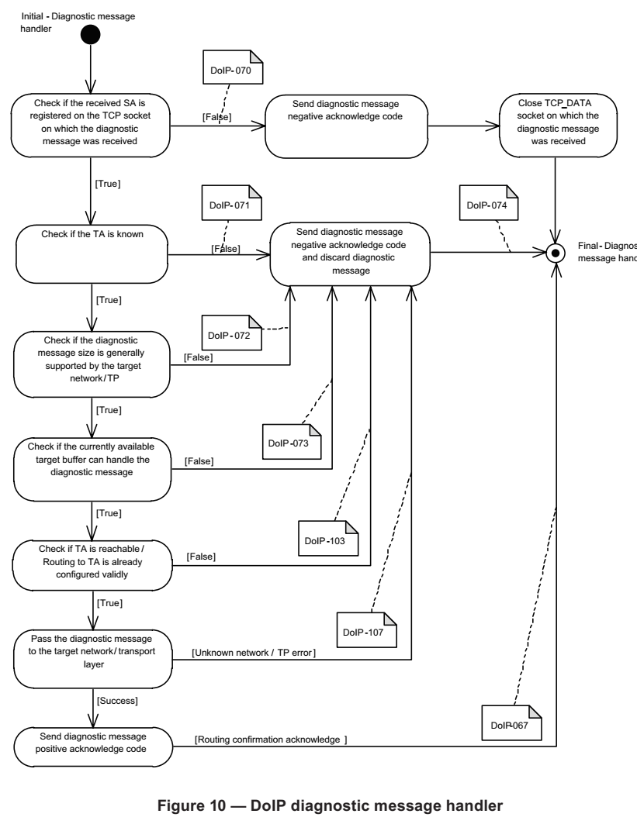

1.检测收到的SA是否已经在收到诊断数据的TCP套接字注册。 | 否则发送NACK code | 并开始关掉socket

2.判断诊断的目标地址是否知道。

3.检查目标网络/ TP是否支持诊断消息大小。

4.检测当前可用的目标缓冲区是否可以处理诊断数据。

5.检查TA是否可达/已经有效配置到TA的路由。

6.将诊断消息传递到目标网络/传输层。

7.发送诊断消息正向code。

doip_case_routing
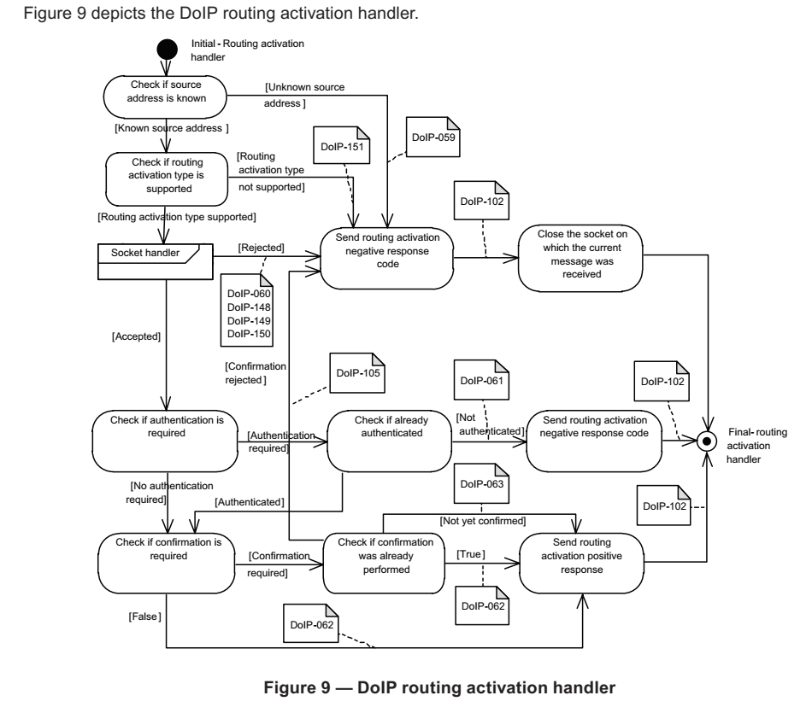

1.检测源地址是否知道。

2.检测路由激活的类型是否支持。

3.socket处理。

4.检测是否需要认证。

5.检测是否需要确认。

6.发送路由激活的正向回应。

doip_case_identify
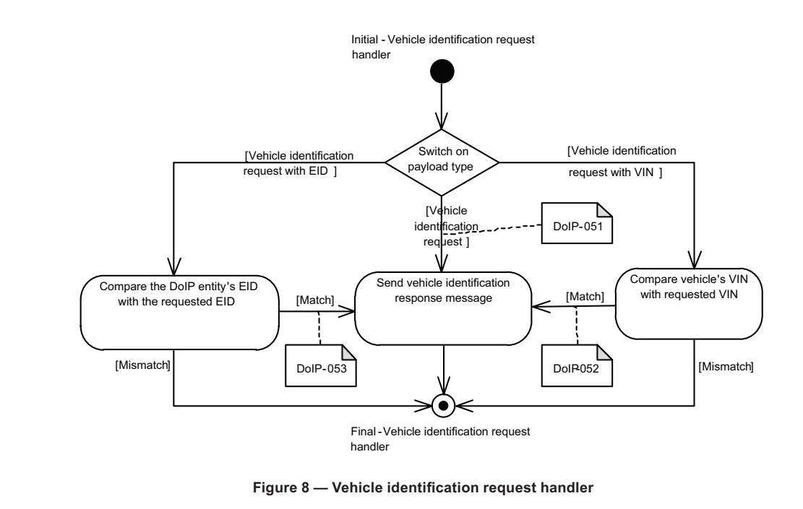

1.不携带信息的车辆发现。

2.携带EID信息的车辆发现。

3.携带VIN的车辆发现。

DoIP_Table
node_list
node_list
node_list
node_list
node_list

node:0201
node:0202
node:0203
node:0201
node:0201

Server:Edge gateway
node_ipc_table
node_ipc_table
node_ipc_table
routing_activeation_req
Server:Gateway
node_ipc_table
node_ipc_table
equip_tcp_table

routing_activeation_res
node_tcp_table
equip_udp_table
node_udp_table
node_tcp_table

Announce
Identify_req
Identify_res
routing_activeation

Server:node
equip_udp_table
equip_tcp_table

equpi_ipc_table

test equipment 0F11

equpi_list

